Consignes

Tableur de suivi des consommations et coûts en gaz
Dernière révision du fichier : janvier 2025

Consignes pour l'encodage :

 | Code couleur :
 | Case à encoder obligatoirement
 | Case à encoder si pertinent
 | Case contenant des résultats de calculs et ne pouvant pas être modifiée

Certaines cellules sont protégées et ne peuvent être modifées car elles contiennent des formules. Cela évite d'éventuelles erreurs de manipulation dans le fichier.
La feuille "suivi annuel" est utilisée pour encoder les informations reprises sur la facture de régularisation annuelle.
La feuille "relevé de compteur" est utilisée si un relevé du compteur est effectué de manière régulière.

Remarques :
Ces feuilles peuvent être multipliées autant de fois que nécessaire (si plusieurs compteurs par exemple).
Si vous utilisez un "indicateur" dans les différentes feuilles, assurez-vous qu'il correspond à la même période de consommation de gaz.

Pourquoi réaliser un suivi des coûts et des consommations ?

Un suivi efficace de ces informations permettra par exemple de :
- dresser un état des lieux et identifier les possibilités de réduction des consommations d’énergie ® définir des actions à entreprendre - identifier des éventuelles erreurs de facturation - identifier des dérives de consommation - évaluer les résultats des actions d'amélioration mises en oeuvre - informer et sensibiliser les utilisateurs et/ou la direction - ...

Plus d'infos sur la tarification de gaz sur www.creg.be et www.cwape.be

Aide graphiques
Aide à l'interprétation des graphiques de suivi
Dernière révision du fichier : janvier 2025

 | De manière générale, pour chaque graphique, il faudra globalement se poser les mêmes questions :
 | Quelle est la tendance générale : hausse, baisse, fluctuante, constante… ?
 | Est-ce justifié/justifiable ?
 | Existe-t-il un "pic" ou un "creux" ?
 | Est-ce justifié/justifiable ?

 | 1. Evolution de la consommation |  | 2. Evolution de la consommation journalière moyenne

 |  | L'histogramme bleu représente la consommation (exprimée en kWh) et permet de suivre son évolution au fil du temps. |  | Pour chaque période, la consommation journalière moyenne est représentée par la courbe turquoise.
 | 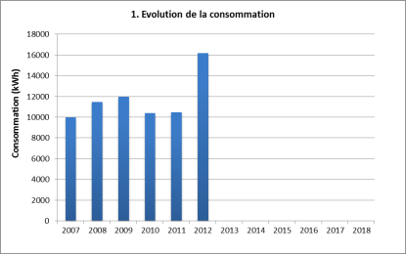 |  | 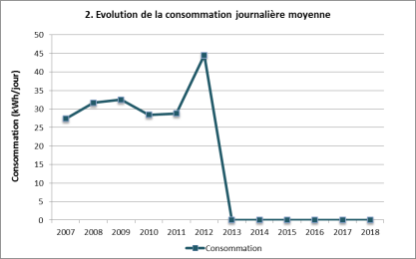 | Chaque point correspond à la consommation de gaz divisée par le nombre de jours de la période concernée. Cela permet donc de comparer des valeurs de consommations de périodes de durées différentes puisque ramenées à une même unité de temps (1 jour).
 | La consommation annuelle doit normalement rester relativement constante (les fluctuations dues aux variations de climat entre les années ne doivent pas dépasser 10%). |  | En effet, la durée de chaque période de facturation peut être différente et il est important d'en tenir compte pour des comparaisons, même si la facturation se fait du 1er jour du mois au dernier jour du mois.
 | Si une augmentation de plus de 10% de la consommation annuelle est constatée, il faut essayer d'en trouver la cause pour pouvoir éventuellement l'éliminer. Cela peut être dû à une modification de l'horaire de travail, une augmentation de la production, une extension des bâtiments, un changement de consigne de la température intérieure, à un dysfonctionnement du système de chauffage, … |  | Exemple : entre les 28 jours du mois de février et les 31 jours du mois de mars il y a 3 jours de différence, ce qui représente une variation de l'ordre de 10 %.
 | A contrario, une diminution de la consommation annuelle de plus de 10 % peut être due à une campagne de sensibilisation du personnel, une amélioration du système de chauffage ou de sa régulation, des travaux d'isolation, une diminution de la production... ou à un défaut de fonctionnement (il fait froid dans une partie du bâtiment). A nouveau, si une telle diminution apparaît, il convient d'en trouver la cause. Pour valider les résultats d'une démarche de réduction des consommations, ou pour déceler un problème de fonctionnement du système de chauffage. |  | Dans le cas où le gaz est utilisé exclusivement comme combustible pour le chauffage du bâtiment, la consommation doit normalement suivre les saisons : elle doit être importante en hiver et faible en été. Son évolution doit ainsi prendre la forme d'une vague entre ces deux extrêmes. La présence d'un pic anormal peut témoigner d'une erreur de facturation, d'une erreur d'encodage ou d'un dysfonctionnement ponctuel du système de chauffage.

 | 3. Evolution de la consommation et des Degrés-Jours |  | 4. Evolution de la consommation spécifique (Degrés-Jours)

 | 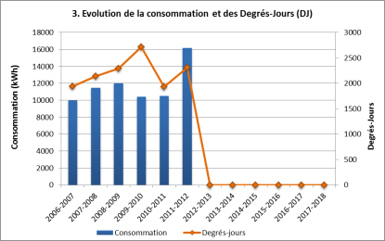 | L'histogramme bleu représente la consommation et se rapporte à l'axe de gauche. La courbe orange représente la valeur des Degrés-Jours et se rapporte à l'axe de droite. | 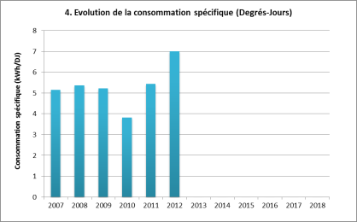 | L'histogramme turquoise représentent la consommation spécifique, c'est-à-dire le rapport entre la consommation de gaz et la sollicitation du climat extérieur de l'année.
 |  |  |  | Ce graphique permet donc de voir si il existe une corrélation entre la consommation et la rigueur climatique.
 | Ce graphique doit permettre de mettre en évidence l'influence du climat sur la consommation et le cas échéant de déceler des incohérences entre la consommation et les besoins réels de chauffage |  | En effet, l'augmentation de cet indice signifie une diminution de la performance énergétique du bâtiment, et inversement, la diminution de cet indice signifie une augmentation de la performance énergétique du bâtiment (dans le cas où le gaz est utilisé exclusivement comme combustible de chauffage).
 | A vérifier :
 | Existe-t-il une corrélation entre les 2 courbes et donc un lien direct entre a rigueur climatique et les consommations ? |  | Si le gaz est utilisé exclusivement comme combustible de chauffage :
 | Qu'est-ce que le "degré-jour" ? La consommation de chauffage est liée à l'écart de température entre l'ambiance intérieure et l'extérieur du bâtiment. Or la température extérieure varie d'une année à l'autre et d'un lieu à un autre. |  | Une augmentation de la performance énergétique du bâtiment (et donc une diminution de la consommation spécifique) peut être causée par un changement de comportement du personnel (suite à une action de sensibilisation par exemple), une amélioration du système de chauffage, une amélioration de l'isolation du bâtiment…
 | La notion de "degré-Jour" a donc été introduite pour permettre de comparer entre-elles les consommations relatives à des immeubles de différents endroits et à diverses périodes, d'une même année ou d'années différentes. Le degré-jour est la différence entre une température de base et une température moyenne du lieu pris comme référence (généralement Uccle pour la Belgique). Il s'agit donc d'un critère permettant d’évaluer le froid pour une période définie. |  | Il arrive parfois que la consommation annuelle diminue alors que la consommation spécifique n'a pas changé (et donc que la performance énergétique du bâtiment n'a pas changé). C'est le cas lorsque le climat a été relativement doux et que, par conséquent, les besoins en chauffage ont été limités. L'année 2007, par exemple, a été une année exceptionnellement douce. Si la consommation annuelle a été plus faible pour cette année que pour les années précédentes, il ne faut donc pas conclure à une amélioration de la situation. Par contre, une diminution de la consommation spécifique est la preuve que la situation a été améliorée.

 | 5. Evolution de la consommation et de l'indicateur |  | 6. Evolution du ratio consommation/indicateur

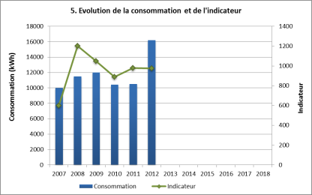
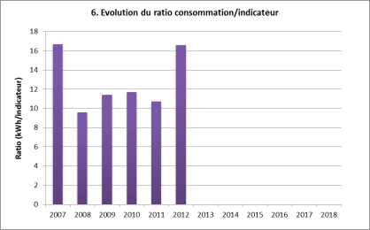
 |  | L'histogramme bleu représente la consommation et se rapporte à l'axe de gauche. |  | L'histogramme mauve représente le rapport entre la consommation totale et l'indicateur choisi.
 |  | La courbe verte représente la valeur de l'indicateur choisi et se rapporte à l'axe de droite. |  | Ce graphique permet de voir si il existe une corrélation entre la consommation et l'indicateur choisi.
 |  | Ce graphique doit donc permettre de voir si il existe une corrélation entre les 2 courbes et donc un lien direct entre l'indicateur choisi et les consommations.
 | Attention! La valeur de l'indicateur doit être relative à la même période que celle qui est concernée par la facturation de la consommation d'électricité. |  | Si la consommation est directement proportionnelle à l'indicateur, on obtiendra des valeurs annuelles constantes d'une année à l'autre.

 | 7. Evolution du coût |  | 8. Evolution du coût journalier moyen

 |  | L'histogramme rouge représente le coût total (htva) du gaz. |  | Pour chaque période, le coût journalier moyen est représenté par la courbe orange.
 | 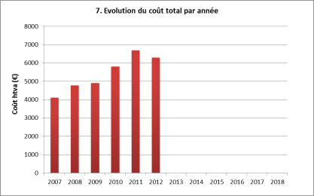 | Ce graphique permet donc de voir l'évolution de ce coût sur plusieurs années. | 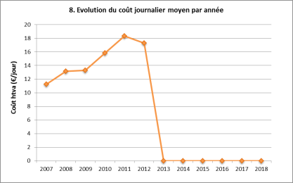 | Chaque point représente le coût total (htva) divisé par le nombre de jours de la période concernée. Cela permet donc de comparer des coûts ramenés à une même unité de temps (1 jour).
 | Si vous le souhaitez, vous pouvez mentionner le coût TVA comprise, mais veillez alors à être cohérent d'une année à l'autre lors de l'encodage. |  | En effet, la durée de chaque période de facturation peut être différente et il est important d'en tenir compte pour des comparaisons, même si la facturation se fait du 1er jour du mois au dernier jour du mois.
 |  |  | Exemple : entre les 28 jours du mois de février et les 31 jours du mois de mars il y a 3 jours de différence, ce qui représente une variation de l'ordre de 10 %.

 | 9. Evolution du tarif moyen annuel |  | 10. Evolution de la consommation et du coût annuel

 |  | La courbe rouge représente le tarif électrique moyen annuel (htva) calculé sur base des factures. |  | L'histogramme bleu représente la consommation et se rapporte à l'axe de gauche.
 | 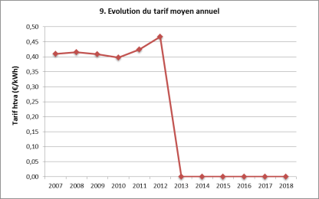 | Les valeurs de ce graphique sont obtenues en divisant le coût total par la consommation de gaz. Le tarif calculé ici peut donc être différent de celui mentionné sur la facture car la méthode de calcul de ce dernier est variable. | 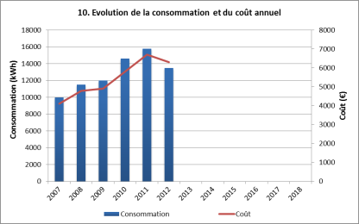 | La courbe rouge représente le coût total et se rapporte à l'axe de droite.
 |  |  | Ce graphique permet de voir simultanément l'évolution de la consommation et du coût.

 | 11. Signature énergétique

 | 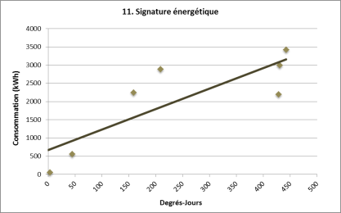 | La signature énergétique d'un bâtiment présente les consommations énergétiques en fonction des degrés-jours observés.
 |  | Comme la consommation de combustible liée au chauffage d'un bâtiment est directement proportionnelle à la rigueur climatique (et donc aux degrés-jours), une signature énergétique idéale doit se présenter sous forme d'un graphique où les points se concentrent autour d'une même droite.
 | A vérifier :
 | Quelle est la tendance générale : points dispersés ou alignés autour d'une même droite ?

 | Quatre cas de figure peuvent être observés pour une signature énergétique :
 | 1) Une faible dispersion des points autour de la droite signifie que la régulation du système de chauffage fonctionne correctement.
 | 2) Un point isolé qui s’écarte fortement de la droite peut être conséquent à une erreur de lecture d’un appareil de mesure, une erreur de comptage ou d’encodage. Plus grave, il peut s’agir d’une défaillance menant à une dérive de la consommation.
 | 3) Un ensemble de points aléatoirement dispersés autour de la droite signifie en général que la régulation est défaillante, mal réglée voire même inactive ou absente.
 | 4) Si l’origine de la droite ne correspond pas à l’origine du graphique, c’est que la chaudière consomme alors qu’il fait déjà suffisamment chaud dehors. Cela peut être dû à l’existence d’un autre usage (souvent l’eau chaude sanitaire) ou à un défaut de mise à l’arrêt du chauffage en période estivale.

Suivi annuel
Suivi annuel des consommations et coûts en gaz (via factures annuelles)
Dernière révision du fichier : janvier 2025

 | Début de période | Fin de période | Durée période (jours) | Consommation (kWh) | Consommation journalière moyenne (kWh/jour) | Evolution consommation journalière moyenne (%) | Coût total htva (€) | Coût journalier moyen htva (€/jour) | Tarif moyen htva par kWh (€/kWh) | Degrés-jours | Consommation spécifique (kWh/DJ) | Indicateur (nbre trav., tonnes prod., …) | Ratio consommation /indicateur (kWh/indicat.)
2019-2020 |  |  | 1 |  |  | - |  |  |  | 0.0
2020-2021 |  |  | 1 |  |  |  |  |  |  | 0.0
2021-2022 |  |  | 1 |  |  |  |  |  |  | 0.0
2022-2023 |  |  | 1 |  |  |  |  |  |  | 0.0
2023-2024 |  |  | 1 |  |  |  |  |  |  | 0.0
2024-2025 |  |  | 1 |  |  |  |  |  |  | 0.0
2025-2026 |  |  | 1 |  |  |  |  |  |  | 0.0
2026-2027 |  |  | 1 |  |  |  |  |  |  | 0.0
2027-2028 |  |  | 1 |  |  |  |  |  |  | 0.0
2028-2029 |  |  | 1 |  |  |  |  |  |  | 0.0
2029-2030 |  |  | 1 |  |  |  |  |  |  | 0.0
2030-2031 |  |  | 1 |  |  |  |  |  |  | 0.0
 | TOTAL |  |  | 0 |  |  | 0.00 |  |  | 0.0

1. Evolution de la consommation
 | Consommation
2019-2020
2020-2021
2021-2022
2022-2023
2023-2024
2024-2025
2025-2026
2026-2027
2027-2028
2028-2029
2029-2030
2030-2031
2. Evolution de la consommation journalière moyenne
 | Consommation
2019-2020 | 0.0
2020-2021 | 0.0
2021-2022 | 0.0
2022-2023 | 0.0
2023-2024 | 0.0
2024-2025 | 0.0
2025-2026 | 0.0
2026-2027 | 0.0
2027-2028 | 0.0
2028-2029 | 0.0
2029-2030 | 0.0
2030-2031 | 0.0

3. Evolution de la consommation et des Degrés-Jours (DJ)
 | Consommation | Degrés-jours
2019-2020 |  | 0.0
2020-2021 |  | 0.0
2021-2022 |  | 0.0
2022-2023 |  | 0.0
2023-2024 |  | 0.0
2024-2025 |  | 0.0
2025-2026 |  | 0.0
2026-2027 |  | 0.0
2027-2028 |  | 0.0
2028-2029 |  | 0.0
2029-2030 |  | 0.0
2030-2031 |  | 0.0
4. Evolution de la consommation spécifique (Degrés-Jours)
 | Consommation spécifique
2019-2020 | 0.00
2020-2021 | 0.00
2021-2022 | 0.00
2022-2023 | 0.00
2023-2024 | 0.00
2024-2025 | 0.00
2025-2026 | 0.00
2026-2027 | 0.00
2027-2028 | 0.00
2028-2029 | 0.00
2029-2030 | 0.00
2030-2031 | 0.00

5. Evolution de la consommation et de l'indicateur
 | Consommation | Indicateur
2019-2020
2020-2021
2021-2022
2022-2023
2023-2024
2024-2025
2025-2026
2026-2027
2027-2028
2028-2029
2029-2030
2030-2031
6. Evolution du ratio consommation/indicateur
 | Consommation spécifique
2019-2020 | 0.00
2020-2021 | 0.00
2021-2022 | 0.00
2022-2023 | 0.00
2023-2024 | 0.00
2024-2025 | 0.00
2025-2026 | 0.00
2026-2027 | 0.00
2027-2028 | 0.00
2028-2029 | 0.00
2029-2030 | 0.00
2030-2031 | 0.00

7. Evolution du coût
 | Coût total htva
2019-2020
2020-2021
2021-2022
2022-2023
2023-2024
2024-2025
2025-2026
2026-2027
2027-2028
2028-2029
2029-2030
2030-2031
8. Evolution du coût journalier moyen
 | Coût journalier moyen
2019-2020 | 0.00
2020-2021 | 0.00
2021-2022 | 0.00
2022-2023 | 0.00
2023-2024 | 0.00
2024-2025 | 0.00
2025-2026 | 0.00
2026-2027 | 0.00
2027-2028 | 0.00
2028-2029 | 0.00
2029-2030 | 0.00
2030-2031 | 0.00

9. Evolution du tarif moyen annuel
 | Tarif htva
2019-2020 | 0.000
2020-2021 | 0.000
2021-2022 | 0.000
2022-2023 | 0.000
2023-2024 | 0.000
2024-2025 | 0.000
2025-2026 | 0.000
2026-2027 | 0.000
2027-2028 | 0.000
2028-2029 | 0.000
2029-2030 | 0.000
2030-2031 | 0.000
10. Evolution de la consommation et du coût annuel
 | Consommation | Coût
2019-2020
2020-2021
2021-2022
2022-2023
2023-2024
2024-2025
2025-2026
2026-2027
2027-2028
2028-2029
2029-2030
2030-2031

Relevé de compteur
Suivi des consommations en gaz (via relevé de compteur) |  |  |  |  |  |  | Voir aussi le graphique plus bas sur la page
Dernière révision du fichier : janvier 2025

Avant de débuter les relevés, vérifiez si une unité d'index correspond bien à une consommation de 1 kWh. Le cas échéant, corrigez la valeur dans la case B5 (par défaut 1 index = 1 kWh)
1 unité d'index = | 1

Date du relevé | Index | Durée période (jours) | Consommation depuis le dernier relevé (kWh) | Consommation journalière moyenne depuis le dernier relevé (kWh/jour) | Degrés-jours | Consommation spécifique (kWh/DJ) | Remarques / Commentaires
 |  | - | - | - | - | -
 |  |  |  |  | 0.00
 |  |  |  |  | 0.00
 |  |  |  |  | 0.00
 |  |  |  |  | 0.00
 |  |  |  |  | 0.00
 |  |  |  |  | 0.00
 |  |  |  |  | 0.00
 |  |  |  |  | 0.00
 |  |  |  |  | 0.00
 |  |  |  |  | 0.00
 |  |  |  |  | 0.00
 |  |  |  |  | 0.00
 |  |  |  |  | 0.00
 |  |  |  |  | 0.00
 |  |  |  |  | 0.00
 |  |  |  |  | 0.00
 |  |  |  |  | 0.00
 |  |  |  |  | 0.00
 |  |  |  |  | 0.00
 |  |  |  |  | 0.00
 |  |  |  |  | 0.00
 |  |  |  |  | 0.00
 |  |  |  |  | 0.00
 |  |  |  |  | 0.00
 |  |  |  |  | 0.00
 |  |  |  |  | 0.00
 |  |  |  |  | 0.00
 |  |  |  |  | 0.00
 |  |  |  |  | 0.00
 |  |  |  |  | 0.00
 |  |  |  |  | 0.00
 |  |  |  |  | 0.00
 |  |  |  |  | 0.00
 |  |  |  |  | 0.00
 |  |  |  |  | 0.00
 |  |  |  |  | 0.00
 |  |  |  |  | 0.00
 |  |  |  |  | 0.00
 |  |  |  |  | 0.00
 |  |  |  |  | 0.00
 |  |  |  |  | 0.00
 |  |  |  |  | 0.00
 |  |  |  |  | 0.00
 |  |  |  |  | 0.00
 |  |  |  |  | 0.00
 |  |  |  |  | 0.00
 |  |  |  |  | 0.00
 |  |  |  |  | 0.00
 |  |  |  |  | 0.00
 |  |  |  |  | 0.00
 |  |  |  |  | 0.00
 |  |  |  |  | 0.00
 |  |  |  |  | 0.00
 |  |  |  |  | 0.00
 |  |  |  |  | 0.00
 |  |  |  |  | 0.00
 |  |  |  |  | 0.00
 |  | TOTAL (kWh) | 0

Evolution de la consommation journalière moyenne
 | Consommation totale moyenne
#N/A | #N/A
#N/A | #N/A
#N/A | #N/A
#N/A | #N/A
#N/A | #N/A
#N/A | #N/A
#N/A | #N/A
#N/A | #N/A
#N/A | #N/A
#N/A | #N/A
#N/A | #N/A
#N/A | #N/A
#N/A | #N/A
#N/A | #N/A
#N/A | #N/A
#N/A | #N/A
#N/A | #N/A
#N/A | #N/A
#N/A | #N/A
#N/A | #N/A
#N/A | #N/A
#N/A | #N/A
#N/A | #N/A
#N/A | #N/A
#N/A | #N/A
#N/A | #N/A
#N/A | #N/A
#N/A | #N/A
#N/A | #N/A
#N/A | #N/A
#N/A | #N/A
#N/A | #N/A
#N/A | #N/A
#N/A | #N/A
#N/A | #N/A
#N/A | #N/A
#N/A | #N/A
#N/A | #N/A
#N/A | #N/A
#N/A | #N/A
#N/A | #N/A
#N/A | #N/A
#N/A | #N/A
#N/A | #N/A
#N/A | #N/A
#N/A | #N/A
#N/A | #N/A
#N/A | #N/A
#N/A | #N/A
#N/A | #N/A
...

